Sheet1
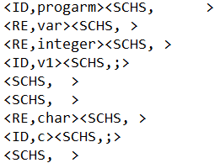
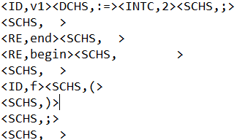
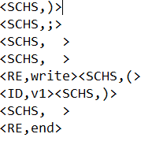
TOKEN 结构

序号 | TOKEN | 意义 | 序号 | TOKEN | 意义
1 | <RE,保留字名> | RE代表是保留字 | 6 | <SCHS,空白符> | SCHS代表空白符
2 | <ID,标识符名> | ID代表是标识符 | 7 | <LH,{> | LH注释左括号
3 | <INTC,数字> | INTC表无符号整数 | 8 | <RH,}> | RH注释右括号
4 | <SEP,‘> | SEP代表字符串分隔符 | 9 | <AU,..> | AU数组下标界限符
5 | <DCHS,双字符> | DCHS代表是两个字符 | 10 | <ERROR,lines> | ERROR代表错误信息值为行数
 |  |  | 11 | <ARR,array> | ARR代表array

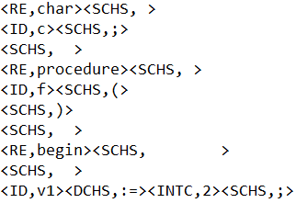
注： | 标红的是语法分析是会用到的TOKEN
EG: | 几个例子

